Лист1
ID | 1 | Target Description: |  | Перевірка функціонування кнопки "Приховати теорію і завдання".
Type | Functional |  | Priority: | Medium
Pre-conditions:
1 | Сайт https://goit.global/qa-autocheck-test/?token=d5fcc3783ba50fcac78b5a5ea8e4d69f6fe51ed8368bc618a58a846ad8b03a63&block=xyz01ab35 відкритий у вікні браузера.
2
Steps
Step |  |  | Expected result |  | Pass | Fail | Bug report ID
1 | Клікнути на кнопку "Приховати теорію і завдання" |  | Розділ теорії згортається і вікно редактора розгортається на всю ширину сторінки. Кнопка зменшується до іконки без тексту. |  | No | Yes | №1
2 | Клікнути на іконку "Показати теорію і завдання". |  | Розділ теорії розгортається, вікно редактора коду зменшується до початкового стану, кнопка-іконка отримує допис "Приховати теорію і завдання". |  | Yes | No | -
3
4
5
6
7
Executor: | Yakymenko O. V QA |  |  | Date: | 2022-10-29

ID | №1
Reporter: | Yakymenko O.V. | Assignee: | <Developer> | Status: | New
Type: | Functional | Severity: | Major | Priority: | Medium
Browser: | Google | OS: | Windows | OS version | 11
Summary: | При натисканні кнопки "Приховати теорію і завдання" деформуються інші блоки.
Description:

Pre-conditions:
1 | Сайт https://goit.global/qa-autocheck-test/?token=d5fcc3783ba50fcac78b5a5ea8e4d69f6fe51ed8368bc618a58a846ad8b03a63&block=xyz01ab35 відкритий у вікні браузера.
2
Steps to reproduce:
1 | Клікнути на кнопку "Приховати теорію і завдання"
2
3
4
Actual result:
Розділ теорії згортається, вікно редактора не розгортається на всю ширину сторінки.

Expected result:
Розділ теорії згортається і вікно редактора розгортається на всю ширину сторінки.
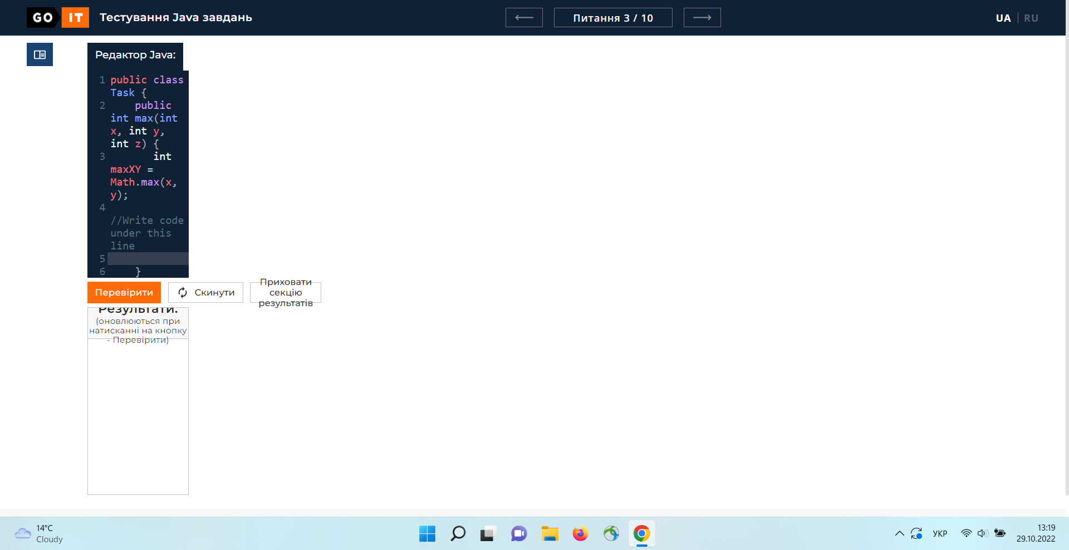
Attachments:
Additional info:

ID | 2 | Target Description: |  | Перевірка функціонування кнопки "Периховати секцію результатів".
Type | Functional |  | Priority: | Medium
Pre-conditions:
1 | Сайт https://goit.global/qa-autocheck-test/?token=d5fcc3783ba50fcac78b5a5ea8e4d69f6fe51ed8368bc618a58a846ad8b03a63&block=xyz01ab35 відкритий у вікні браузера.
2
Steps
Step |  |  | Expected result |  | Pass | Fail | Bug report ID
1 | Клікнути на кнопку "Приховати секцію результатів" |  | Секція результатів згортається, вікно редактора коду розгортається на всю висоту тіла сторінки, меню перевірки переміщається вниз сторінки, текст кнопки змінюється на "Показати секцію результатів". |  | No | Yes | №2
2 | Клікнути на кнопку "Показати секцію результатів. |  | Вікно редактору коду зменшується по висоті, секція результатів розгортається, між вікном редактором коду та секцією результатів знаходяться кнопки в порядку з ліва на право "Перевірити", "Скинути", "Приховати секцію результатів". |  | Yes | No | -
3
4
5
6
7
Executor: | Yakymenko O. V QA |  |  | Date: | 2022-10-29

ID | №2
Reporter: | Yakymenko O.V. | Assignee: | <Developer> | Status: | New
Type: | Functional | Severity: | Major | Priority: | Medium
Browser: | Google | OS: | Windows | OS version | 11
Summary: | При натисканні кнопки "Приховати секцію результатів" блок кнопок "Перевірити", "Скинути", "Приховати секцію результатів" виїзджає на вікно блоку вводу коду.
Description:

Pre-conditions:
1 | Сайт https://goit.global/qa-autocheck-test/?token=d5fcc3783ba50fcac78b5a5ea8e4d69f6fe51ed8368bc618a58a846ad8b03a63&block=xyz01ab35 відкритий у вікні браузера.
2
Steps to reproduce:
1 | Клікнути на кнопку "Приховати секцію результатів".
2
3
4
Actual result:
Вікно редактора коду розгортається на всю висоту тіла сторінки, блок кнопок "Перевірити", "Скинути", "Приховати секцію результатів" виїзджає на вікно блоку вводу коду.

Expected result:
Секція результатів згортається, вікно редактора коду розгортається на всю висоту тіла сторінки, блок кнопок "Перевірити", "Скинути", "Приховати секцію результатів" розташовується під редактором коду.

Attachments:
Additional info:

ID | 3 | Target Description: |  | Перевірка функціонування кнопки "Скинути" в питанні 2/10.
Type | Functional |  | Priority: | Medium
Pre-conditions:
1 | Сайт https://goit.global/qa-autocheck-test/?token=d5fcc3783ba50fcac78b5a5ea8e4d69f6fe51ed8368bc618a58a846ad8b03a63&block=xyz01ab35 відкритий у вікні браузера.
2 | Перейти на сторінку питання 2 за допомогою навігаційного меню.
Steps
Step |  |  | Expected result |  | Pass | Fail | Bug report ID
1 | Вводимо відповідь на питання 2 в редактор коду. |  | В редакторі коду з'явився текст-відповідь на завдання. |  | Yes | No | -
2 | Натискаємо кнопку "Скинути". |  | З'являється віконце попередження, з кнопками "Так" для підтвердження дії, або відміни дії "Ні". |  | No | Yes | №3
3 | Натискаємо кнопку "Так". |  | Віконце-підтвердження закривається, код у редакторі скидається до початкового стану. |  | No | Blocked | -
4 | Натискаємо кнопку "Ні". |  | Віконце-підтвердження закривається, код у редакторі не змінюється. |  | No | Blocked | -
5
6
7
Executor: | Yakymenko O. V QA |  |  | Date: | 2022-10-29

ID | №3
Reporter: | Yakymenko O.V. | Assignee: | <Developer> | Status: | New
Type: | Functional | Severity: | Major | Priority: | Medium
Browser: | Google | OS: | Windows | OS version | 11
Summary: | При натисканні кнопки "Скинути" в питанні 2/10 вікно підтвердження не викликається.
Description:

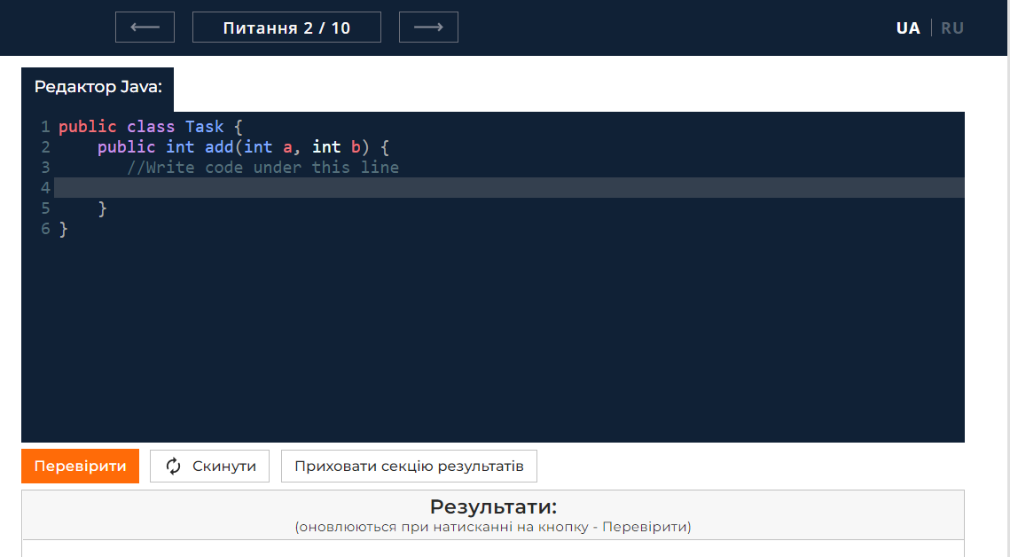
Pre-conditions:
1 | Сайт https://goit.global/qa-autocheck-test/?token=d5fcc3783ba50fcac78b5a5ea8e4d69f6fe51ed8368bc618a58a846ad8b03a63&block=xyz01ab35 відкритий у вікні браузера.
2 | Перейти на сторінку питання 2 за допомогою навігаційного меню.
Steps to reproduce:
1 | Вводимо відповідь на питання 2 в вікно редактор коду.
2 | Натискаємо кнопку "Скинути".
3
4
Actual result:
Віконце-запобіжник не з'явилось.

Expected result:
З'являється віконце-запобіжник, з кнопками "Так" для підтвердження дії, або відміни дії "Ні".

Attachments:
Additional info:

ID | 4 | Target Description: |  | Перевірка функціонування кнопки "Перевірити" в питанні 3/10.
Type | Functional |  | Priority: | Medium
Pre-conditions:
1 | Сайт https://goit.global/qa-autocheck-test/?token=d5fcc3783ba50fcac78b5a5ea8e4d69f6fe51ed8368bc618a58a846ad8b03a63&block=xyz01ab35 відкритий у вікні браузера.
2 | Здійснити перехід до питання 3/10 за допомогою навігаційного меню.
3
Steps
Step |  |  | Expected result |  | Pass | Fail | Bug report ID
1 | Вводимо відповідь на питання 3 в редактор коду. |  | В редакторі коду з'явився текст-відповідь на завдання. |  | Yes | No | -
2 | Натискаємо кнопку "Перевірити". |  | Cервер надсилає запит на перевірку коду. Відповідь висвічується у секції результатів. Пункти, які пройшли перевірку, показані зеленим текстом, які не пройшли - червоним. Якщо код у вікні редактора перевірку проходить і всі пункти в секції результатів відображені зеленим текстом, текст на кнопці перевірити змінюється на "Наступне питання". |  | No | Yes | №4
3 | Натискаємо кнопку "Наступне питання". |  | Сайт здійснює перехід до наступного питання. |  | No | Blocked | -
4
5
6
7
Executor: | Yakymenko O. V QA |  |  | Date: | 2022-10-29

ID | №4
Reporter: | Yakymenko O.V. | Assignee: | <Developer> | Status: | New
Type: | Functional | Severity: | Major | Priority: | Medium
Browser: | Google | OS: | Windows | OS version | 11
Summary: | При натисканні кнопки "Перевірити" в питанні 3/10 кнопка на клік не реагує.
Description:

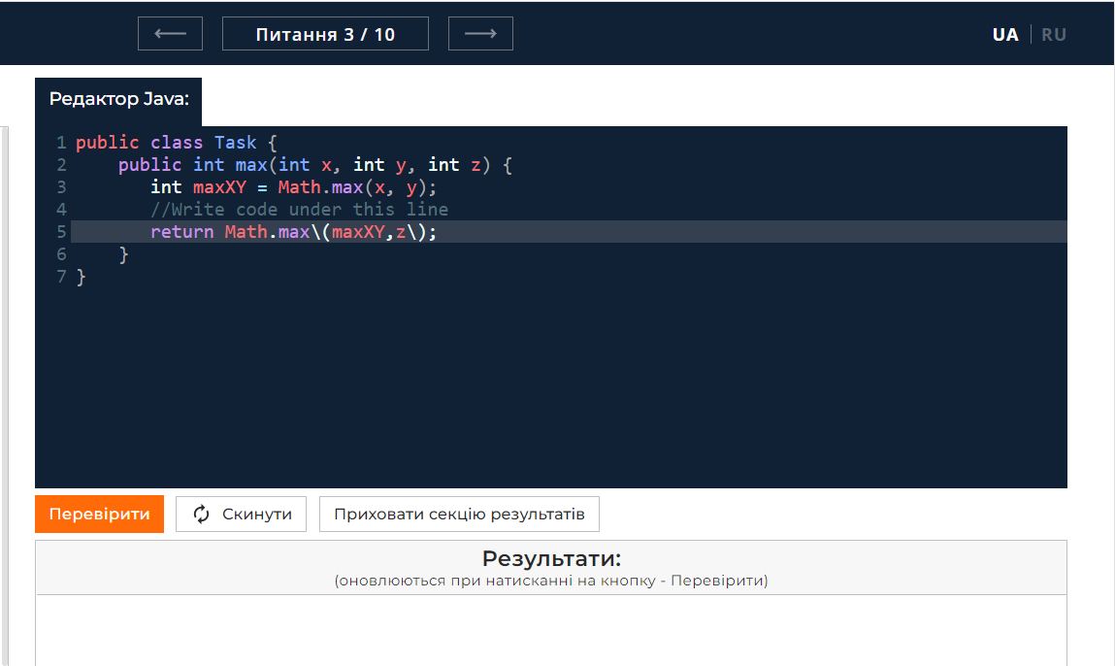
Pre-conditions:
1 | Сайт https://goit.global/qa-autocheck-test/?token=d5fcc3783ba50fcac78b5a5ea8e4d69f6fe51ed8368bc618a58a846ad8b03a63&block=xyz01ab35 відкритий у вікні браузера.
2 | Здійснити перехід до питання 3/10 за допомогою навігаційного меню.
3
Steps to reproduce:
1 | Вводимо відповідь на питання 3.
2 | Натискаємо кнопку "Перевірити".
3
4
Actual result:
Кнопка не реагує, перевірка не здійснюється.

Expected result:
Cервер надсилає запит на перевірку коду. Відповідь висвічується у секції результатів. Пункти, які пройшли перевірку, показані зеленим текстом, які не пройшли - червоним. Якщо код у вікні редактора перевірку проходить і всі пункти в секції результатів відображені зеленим текстом, текст на кнопці перевірити змінюється на "Наступне питання".

Attachments:
Additional info:

ID | 5 | Target Description: |  | Перевірка функціонування кнопки "Скинути" в питанні 8/10.
Type | Functional |  | Priority: | Medium
Pre-conditions:
1 | Сайт https://goit.global/qa-autocheck-test/?token=d5fcc3783ba50fcac78b5a5ea8e4d69f6fe51ed8368bc618a58a846ad8b03a63&block=xyz01ab35 відкритий у вікні браузера.
2 | Здійснити перехід до питання 8/10 за допомогою навігаційного меню.
3
Steps
Step |  |  | Expected result |  | Pass | Fail | Bug report ID
1 | Ввести відповідь на питання 8. |  | В редакторі коду з'явився текст-відповідь на завдання. |  | Yes | No | -
2 | Натискаємо кнопку "Скинути". |  | Зєявляється віконце попередження, з відповідями підтвердженням для скидання коду до першопочаткового стану "Так", або відміни дії "Ні". |  | Yes | No | -
3 | Натискаємо кнопку "Так". |  | Вікно-запобіжник закривається, а код у редакторі скидається до початкового стану. |  | No | Yes | №5
4 | Натискаємо кнопку "Ні". |  | Вікно-запобіжник закривається, код у вікні редактора не змінюється. |  | Yes | No | -
5
6
7
Executor: | Yakymenko O. V QA |  |  | Date: | 2022-10-29

ID | №5
Reporter: | Yakymenko O.V. | Assignee: | <Developer> | Status: | New
Type: | Functional | Severity: | Major | Priority: | Medium
Browser: | Google | OS: | Windows | OS version | 11
Summary: | Кнопка "Так", при натисканні, спричиняє білий екран в браузері.
Description:

Pre-conditions:
1 | Сайт https://goit.global/qa-autocheck-test/?token=d5fcc3783ba50fcac78b5a5ea8e4d69f6fe51ed8368bc618a58a846ad8b03a63&block=xyz01ab35 відкритий у вікні браузера.
2 | Здійснити перехід до питання 8/10 за допомогою навігаційного меню.
3
Steps to reproduce:
1 | Вставити у вікно блоку коду відповідь до питання 8.
2 | Натискаємо кнопку "Очистити".
3 | Натискаєммо кнопку "Так".
4
Actual result:
Виникає білий екран в браузері, всі блоки сайту зникають.

Expected result:
Вікно-запобіжник закривається, код у вікні редакторі коду скидається до початкового стану.

Attachments:
Additional info:

ID | 6 | Target Description: |  | Перевірка функціонування кнопки зміни мови сайту.
Type | Functional |  | Priority: | Medium
Pre-conditions:
1 | Сайт https://goit.global/qa-autocheck-test/?token=d5fcc3783ba50fcac78b5a5ea8e4d69f6fe51ed8368bc618a58a846ad8b03a63&block=xyz01ab35 відкритий у вікні браузера.
2 | Кнопка "UA" підсвічується, зміст сайту на українській мові.
3
Steps
Step |  |  | Expected result |  | Pass | Fail | Bug report ID
1 | Натискаємо кнопку "RU". |  | Символ "RU" підсвічено, зміст сторінки відображається російською мовою. |  | No | Yes | №6
2 | Натискаємо кнопку "UA". |  | Символ "UA" підсвічено, зміст сторінки відображається українською мовою. |  | No | Blocked | -
3
4
5
6
7
Executor: | Yakymenko O. V QA |  |  | Date: | 2022-10-29

ID | №6
Reporter: | Yakymenko O.V. | Assignee: | <Developer> | Status: | New
Type: | Functional | Severity: | Major | Priority: | Medium
Browser: | Google | OS: | Windows | OS version | 11
Summary: | Кнопка "RU" в хедері сайту не змінює мову сайту на російську.
Description:

Pre-conditions:
1 | Сайт https://goit.global/qa-autocheck-test/?token=d5fcc3783ba50fcac78b5a5ea8e4d69f6fe51ed8368bc618a58a846ad8b03a63&block=xyz01ab35 відкритий у вікні браузера.
2 | Кнопка "UA" підсвічується, зміст сайту на українській мові.
3
Steps to reproduce:
1 | Натискаємо кнопку "RU".
2
3
4
Actual result:
Зміни мови на російську не відбувається.

Expected result:
Символ "RU" підсвічено, зміст сторінки відображається російською мовою.

Attachments:
Additional info:

ID | 7 | Target Description: |  | Перевірка функціонування кнопки "Політика конфіденційності".
Type | Functional |  | Priority: | Medium
Pre-conditions:
1 | Сайт https://goit.global/qa-autocheck-test/?token=d5fcc3783ba50fcac78b5a5ea8e4d69f6fe51ed8368bc618a58a846ad8b03a63&block=xyz01ab35 відкритий у вікні браузера.
2
3
Steps
Step |  |  | Expected result |  | Pass | Fail | Bug report ID
1 | Натиснути на кнопку "Політика конфіденційності". |  | Можна спостерігати вікно в якому знаходиться текст "Політика конфіденційності" з інформацією про політику конфіденційності мовою відповідному підсвіченому індикатору локалізації в хедері. |  | No | Yes | №7
2 | Натиснути на кнопку "Хрестик" у вікні "Політика конфіденційності". |  | Вікно "Політика конфіденційності" закрилось. |  | No | Yes | №7.1
3
4
5
6
7
Executor: | Yakymenko O. V QA |  |  | Date: | 2022-10-29

ID | №7 |  |  |  |  |  | ID | №7.1
Reporter: | Yakymenko O.V. | Assignee: | <Developer> | Status: | New |  | Reporter: | Yakymenko O.V. | Assignee: | <Developer> | Status: | New
Type: | Functional | Severity: | Major | Priority: | Medium |  | Type: | Functional | Severity: | Major | Priority: | Medium
Browser: | Google | OS: | Windows | OS version | 11 |  | Browser: | Google | OS: | Windows | OS version | 11
Summary: | Натискання кнопки "Політика конфіденційності" у футері сайту викликає біле вікно без тексту. |  |  |  |  |  | Summary: | Натискання кнопки "Хрестику" у вікні "Політика конфіденційності" не закриває вікно "Політика конфіденційності".
Description: |  |  |  |  |  |  | Description:

Pre-conditions: |  |  |  |  |  |  | Pre-conditions:
1 | Сайт https://goit.global/qa-autocheck-test/?token=d5fcc3783ba50fcac78b5a5ea8e4d69f6fe51ed8368bc618a58a846ad8b03a63&block=xyz01ab35 відкритий у вікні браузера. |  |  |  |  |  | 1 | Сайт https://goit.global/qa-autocheck-test/?token=d5fcc3783ba50fcac78b5a5ea8e4d69f6fe51ed8368bc618a58a846ad8b03a63&block=xyz01ab35 відкритий у вікні браузера.
2 |  |  |  |  |  |  | 2
3 |  |  |  |  |  |  | 3
Steps to reproduce: |  |  |  |  |  |  | Steps to reproduce:
1 | Натискаємо кнопку "Політика конфіденційності". |  |  |  |  |  | 1 | Натискаємо кнопку "Політика конфіденційності".
2 |  |  |  |  |  |  | 2 | Натискаємо кнопку "Хрестик" у вікні "Політика конфіденційності".
3 |  |  |  |  |  |  | 3
4 |  |  |  |  |  |  | 4
Actual result: |  |  |  |  |  |  | Actual result:
Випливає вікно на сайті, текст не відображається. |  |  |  |  |  |  | Вікно "Політика конфіденційності" не закрилось.

Expected result: |  |  |  |  |  |  | Expected result:
Можна спостерігати вікно в якому знаходиться текст "Політика конфіденційності" з інформацією про політику конфіденційності мовою відповідному підсвіченому індикатору локалізації в хедері. |  |  |  |  |  |  | Вікно "Політика конфіденційності" закрилось.

Attachments: |  |  |  |  |  |  | Attachments:
Additional info: |  |  |  |  |  |  | Additional info:

ID | 8 | Target Description: |  | Перевірка розташування елементів у хедері.
Type | Functional |  | Priority: | Medium
Pre-conditions:
1 | Сайт https://goit.global/qa-autocheck-test/?token=d5fcc3783ba50fcac78b5a5ea8e4d69f6fe51ed8368bc618a58a846ad8b03a63&block=xyz01ab35 відкритий у вікні браузера.
2 | Перейти до питання 1 за допомогою навігаційного меню.
3
Steps
Step |  |  | Expected result |  | Pass | Fail | Bug report ID
1 | Спостерігаємо за хедером сайту. |  | Розташування елементів з ліва на право кнопка зміни мови сайту "UA | RU", текст "Тестування Java завдань", кнопка "Стрілочка в ліво", кнопка "Навігаційне меню питань", кнопка "Стрілочка в право", логотип GOIT. |  | No | Yes | №8.0, 8.1, 8.2
2
3
4
5
6
7
Executor: | Yakymenko O. V QA |  |  | Date: | 2022-10-29

ID | №8.0 |  |  |  |  |  | ID | №8.1 |  |  |  |  | ID | №8.2
Reporter: | Yakymenko O.V. | Assignee: | <Developer> | Status: | New |  | Reporter: | Yakymenko O.V. | Assignee: | <Developer> | Status: | New | Reporter: | Yakymenko O.V. | Assignee: | <Developer> | Status: | New
Type: | Functional | Severity: | Major | Priority: | Medium |  | Type: | Functional | Severity: | Major | Priority: | Medium | Type: | Functional | Severity: | Major | Priority: | Medium
Browser: | Google | OS: | Windows | OS version | 11 |  | Browser: | Google | OS: | Windows | OS version | 11 | Browser: | Google | OS: | Windows | OS version | 11
Summary: | Невідповідність розташування елемента "UA | RU" в хедері сайту. |  |  |  |  |  | Summary: | Невідповідність розташування логотипа GOIT в хедері сайту. |  |  |  |  | Summary: | Відсутня кнопка "Стрілочка в ліво" в хедері сайту.
Description: |  |  |  |  |  |  | Description: |  |  |  |  |  | Description:

Pre-conditions: |  |  |  |  |  |  | Pre-conditions: |  |  |  |  |  | Pre-conditions:
1 | Сайт https://goit.global/qa-autocheck-test/?token=d5fcc3783ba50fcac78b5a5ea8e4d69f6fe51ed8368bc618a58a846ad8b03a63&block=xyz01ab35 відкритий у вікні браузера. |  |  |  |  |  | 1 | Сайт https://goit.global/qa-autocheck-test/?token=d5fcc3783ba50fcac78b5a5ea8e4d69f6fe51ed8368bc618a58a846ad8b03a63&block=xyz01ab35 відкритий у вікні браузера. |  |  |  |  | 1 | Сайт https://goit.global/qa-autocheck-test/?token=d5fcc3783ba50fcac78b5a5ea8e4d69f6fe51ed8368bc618a58a846ad8b03a63&block=xyz01ab35 відкритий у вікні браузера.
2 | Перейти до питання 1 за допомогою навігаційного меню. |  |  |  |  |  | 2 | Перейти до питання 1 за допомогою навігаційного меню. |  |  |  |  | 2 | Перейти до питання 1 за допомогою навігаційного меню.
3 |  |  |  |  |  |  | 3 |  |  |  |  |  | 3
Steps to reproduce: |  |  |  |  |  |  | Steps to reproduce: |  |  |  |  |  | Steps to reproduce:
1 | Подивитись в специфікацію та на хедер. |  |  |  |  |  | 1 | Подивитись в специфікацію та на хедер. |  |  |  |  | 1 | Подивитись в специфікацію та на хедер.
2 |  |  |  |  |  |  | 2 |  |  |  |  |  | 2
3 |  |  |  |  |  |  | 3 |  |  |  |  |  | 3
4 |  |  |  |  |  |  | 4 |  |  |  |  |  | 4
Actual result: |  |  |  |  |  |  | Actual result: |  |  |  |  |  | Actual result:
Кнопка зміни мови сайту "UA | RU" знаходиться з правого боку хедера. |  |  |  |  |  |  | Логотип GOIT знаходиться з лівого боку хедера. |  |  |  |  |  | Відсутня кнопка переходу до питання "Стрілочка в ліво".
, |  |  |  |  |  |  | , |  |  |  |  |  | ,
Expected result: |  |  |  |  |  |  | Expected result: |  |  |  |  |  | Expected result:
Розташування елементів з ліва на право кнопка зміни мови сайту "UA | RU", текст "Тестування Java завдань", кнопка "Стрілочка в ліво", кнопка "Навігаційне меню питань", кнопка "Стрілочка в право", логотип GOIT. |  |  |  |  |  |  | Розташування елементів з ліва на право кнопка зміни мови сайту "UA | RU", текст "Тестування Java завдань", кнопка "Стрілочка в ліво", кнопка "Навігаційне меню питань", кнопка "Стрілочка в право", логотип GOIT. |  |  |  |  |  | Розташування елементів з ліва на право кнопка зміни мови сайту "UA | RU", текст "Тестування Java завдань", кнопка "Стрілочка в ліво", кнопка "Навігаційне меню питань", кнопка "Стрілочка в право", логотип GOIT.

Attachments: |  |  |  |  |  |  | Attachments: |  |  |  |  |  | Attachments:
Additional info: |  |  |  |  |  |  | Additional info: |  |  |  |  |  | Additional info:

ID | 9 | Target Description: |  | Теоретична частина питання в питанні 5/10.
Type | Functional |  | Priority: | Medium
Pre-conditions:
1 | Сайт https://goit.global/qa-autocheck-test/?token=d5fcc3783ba50fcac78b5a5ea8e4d69f6fe51ed8368bc618a58a846ad8b03a63&block=xyz01ab35 відкритий у вікні браузера.
2
3
Steps
Step |  |  | Expected result |  | Pass | Fail | Bug report ID
1 | Переходимо до питання 5 за допомогою кнопок навігаційного меню. |  | Ліворуч у тілі сторінці розташована теоретична частина питання 5. |  | No | Yes | 9
2
3
4
5
6
7
Executor: | Yakymenko O. V QA |  |  | Date: | 2022-10-29

ID | №9
Reporter: | Yakymenko O.V. | Assignee: | <Developer> | Status: | New
Type: | Functional | Severity: | Major | Priority: | Medium
Browser: | Google | OS: | Windows | OS version | 11
Summary: | Відсутня теоретична частина питання у питатнні 5/10.
Description:

Pre-conditions:
1 | Сайт https://goit.global/qa-autocheck-test/?token=d5fcc3783ba50fcac78b5a5ea8e4d69f6fe51ed8368bc618a58a846ad8b03a63&block=xyz01ab35 відкритий у вікні браузера.
2
3
Steps to reproduce:
1 | Переходимо до питання 5 за допомогою кнопок навігаційного меню.
2
3
4
Actual result:
Тіліо сайту у його лівій частині де знаходяться теорія не містичть частини теорії з поясненнями

Expected result:
На тілі сайту, в частині, теорія приклади, завдання можна бачити частину текстову частину теорії.
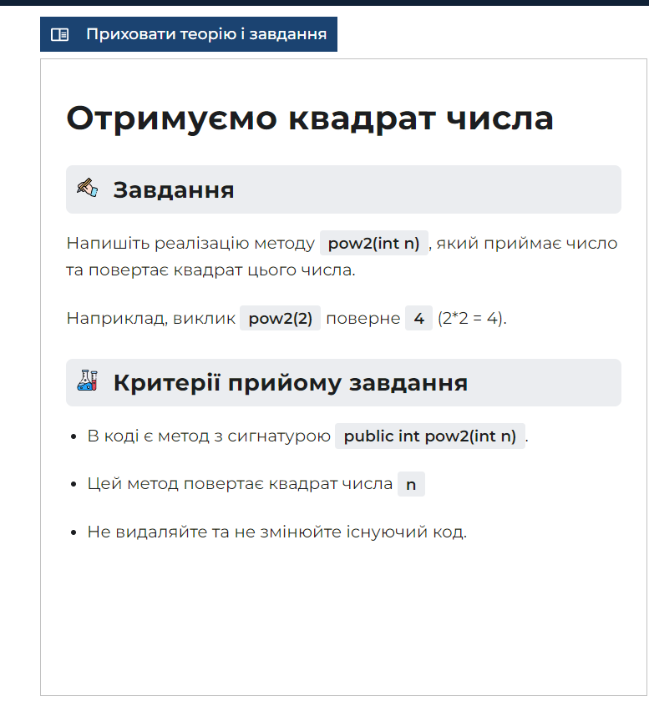
Attachments:
Additional info:

ID | 10 | Target Description: |  | Перевірка функціонування кнопки згортання-розгортання теоретичної частини в питанні 2/10.
Type | Functional |  | Priority: | Medium
Pre-conditions:
1 | Сайт https://goit.global/qa-autocheck-test/?token=d5fcc3783ba50fcac78b5a5ea8e4d69f6fe51ed8368bc618a58a846ad8b03a63&block=xyz01ab35 відкритий у вікні браузера.
2
3
Steps
Step |  |  | Expected result |  | Pass | Fail | Bug report ID
1 | Переходимо до питання 2 за допомогою навігаційного меню. |  | Кнопка згортання теоретичної частини в блоці з теорією, прикладами та завданням присутня. |  | No | Yes | 10
2 | Натискаємо кнопку "Згортання-розгортання" теоретичної частини. |  | Теоретична частина згорнулася. |  | No | Blocked | -
3 | Натискаємо кнопку "Розгортання-згортання" теоретичної частини. |  | Теоретична частина розгорнулася. |  | No | Blocked | -
4
5
6
7
Executor: | Yakymenko O. V QA |  |  | Date: | 2022-10-29

ID | №10
Reporter: | Yakymenko O.V. | Assignee: | <Developer> | Status: | New
Type: | Functional | Severity: | Major | Priority: | Medium
Browser: | Google | OS: | Windows | OS version | 11
Summary: | Відсутня кнопка згортання-розгортання теоретичної частини питання у питатнні 2/10.
Description:

Pre-conditions:
1 | Сайт https://goit.global/qa-autocheck-test/?token=d5fcc3783ba50fcac78b5a5ea8e4d69f6fe51ed8368bc618a58a846ad8b03a63&block=xyz01ab35 відкритий у вікні браузера.
2
3
Steps to reproduce:
1 | Переходимо до питання 2 за допомогою навігаційного меню.
2
3
4
Actual result:
Відсутня на тілі сайту у його лівій частині де знаходяться теорія, пояснення, завдання кнопка згортання-розгортання теорії з поясненнями у питанні 2/10.
,
Expected result:
Кнопка згортання теоретичної частини в блоці з теорією, прикладами та завданням присутня.

Attachments:
Additional info:

ID | 11 | Target Description: |  | Відпрацювання сайту при правийльній відповіді на питання 10.
Type | Functional |  | Priority: | Medium
Pre-conditions:
1 | Сайт https://goit.global/qa-autocheck-test/?token=d5fcc3783ba50fcac78b5a5ea8e4d69f6fe51ed8368bc618a58a846ad8b03a63&block=xyz01ab35 відкритий у вікні браузера.
2
3
Steps
Step |  |  | Expected result |  | Pass | Fail | Bug report ID
1 | Переходимо до питання 10 за допомогою навігаційного меню. |  | Присутні блоки Херер, "Теорія", "Завдання", "Критерії прийому завдання", вікно блоку вводу коду, кнопки "Перевірити", "Скинути", "Приховати результати", блок "Результати". Все відповідає поточному питанню. Кнопка перевірити підсвічується оранджевим кольором. |  | Yes | No | -
2 | У вікні редактора коду ввести правильну відповідь на питання 10 в сірий рядок. |  | Введений код відображається у сірому рядку редактора кода. |  | Yes | No | -
3 | Натиснути кнопку "Перевірити". |  | У блокі "Результати" всі показники підсвічуються зеленим кольором. Кнопка "Перевірити" змінилась на "Завершити". |  | Yes | No | -
4
5
6
7
Executor: | Yakymenko O. V QA |  |  | Date: | 2022-10-29

ID | 12 | Target Description: |  | Відпрацювання сайту при неправийльній відповіді на питання 10.
Type | Functional |  | Priority: | Medium
Pre-conditions:
1 | Сайт https://goit.global/qa-autocheck-test/?token=d5fcc3783ba50fcac78b5a5ea8e4d69f6fe51ed8368bc618a58a846ad8b03a63&block=xyz01ab35 відкритий у вікні браузера.
2
3
Steps
Step |  |  | Expected result |  | Pass | Fail | Bug report ID
1 | Переходимо до питання 10 за допомогою навігаційного меню. |  | Присутні блоки Херер, "Теорія", "Завдання", "Критерії прийому завдання", вікно блоку вводу коду, кнопки "Перевірити", "Скинути", "Приховати результати", блок "Результати". Все відповідає поточному питанню. Кнопка перевірити підсвічується оранджевим кольором. |  | Yes | No | -
2 | У вікні редактора коду ввести неправильну відповідь на питання 10 в сірий рядок. |  | Введений код відображається у сірому рядку редактора кода. |  | Yes | No | -
3 | Натиснути кнопку "Перевірити". |  | У блокі "Результати" відображається помилка компіляції. |  | Yes | No | -
4
5
6
7
Executor: | Yakymenko O. V QA |  |  | Date: | 2022-10-29

ID | 13 | Target Description: |  | Відпрацювання сайту при пустій строці у відповіді на питання 10.
Type | Functional |  | Priority: | Medium
Pre-conditions:
1 | Сайт https://goit.global/qa-autocheck-test/?token=d5fcc3783ba50fcac78b5a5ea8e4d69f6fe51ed8368bc618a58a846ad8b03a63&block=xyz01ab35 відкритий у вікні браузера.
2
3
Steps
Step |  |  | Expected result |  | Pass | Fail | Bug report ID
1 | Переходимо до питання 10 за допомогою навігаційного меню. |  | Присутні блоки Херер, "Теорія", "Завдання", "Критерії прийому завдання", вікно блоку вводу коду, кнопки "Перевірити", "Скинути", "Приховати результати", блок "Результати". Все відповідає поточному питанню. Кнопка перевірити підсвічується оранджевим кольором. |  | Yes | No | -
2 | Натиснути кнопку "Перевірити". |  | У блокі "Результати" відображається помилка компіляції. |  | Yes | No | -
3
4
5
6
7
Executor: | Yakymenko O. V QA |  |  | Date: | 2022-10-29

ID | 14 | Target Description: |  | Відпрацювання сайту при видаленні стартового коду у відповіді на питання 10.
Type | Functional |  | Priority: | Medium
Pre-conditions:
1 | Сайт https://goit.global/qa-autocheck-test/?token=d5fcc3783ba50fcac78b5a5ea8e4d69f6fe51ed8368bc618a58a846ad8b03a63&block=xyz01ab35 відкритий у вікні браузера.
2
3
Steps
Step |  |  | Expected result |  | Pass | Fail | Bug report ID
1 | Переходимо до питання 10 за допомогою навігаційного меню. |  | Присутні блоки Херер, "Теорія", "Завдання", "Критерії прийому завдання", вікно блоку вводу коду, кнопки "Перевірити", "Скинути", "Приховати результати", блок "Результати". Все відповідає поточному питанню. Кнопка перевірити підсвічується оранджевим кольором. |  | Yes | No | -
2 | Виділяєомо і видаляємо стартовий код за допомогою клавіші del. |  | Стартовий код видалити або видозмінити неможливо. |  | Yes | No | -
3 | Виділяєомо і видаляємо стартовий код за допомогою клавіші символу на клавіатурі. |  | Стартовий код видалити або видозмінити неможливо. |  | Yes | No | -
4
5
6
7
Executor: | Yakymenko O. V QA |  |  | Date: | 2022-10-29

